Étalonnage tube
Créé avec GeoDataProcessing 0.7.6

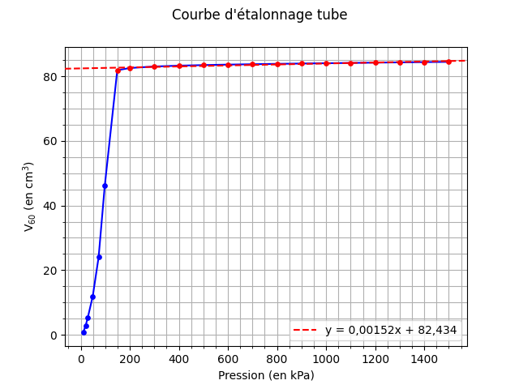
 | Pression | V15 | V30 | V60 | (en kPa, cm3)
 | 10 | 0.62 | 0.65 | 0.68
 | 20 | 2.58 | 2.68 | 2.81
 | 29 | 5.06 | 5.2 | 5.37
 | 49 | 11.26 | 11.57 | 11.89
 | 73 | 22.67 | 23.24 | 24.02
 | 98 | 42.02 | 43.68 | 46.09
 | 149 | 81.69 | 81.78 | 81.86
 | 200 | 82.5 | 82.52 | 82.55
 | 300 | 82.99 | 83 | 83.02
 | 400 | 83.26 | 83.27 | 83.28
 | 500 | 83.44 | 83.45 | 83.46
 | 600 | 83.59 | 83.6 | 83.61
 | 700 | 83.72 | 83.72 | 83.73
 | 800 | 83.83 | 83.83 | 83.84
 | 900 | 83.92 | 83.93 | 83.94
 | 1000 | 84.03 | 84.03 | 84.04
 | 1100 | 84.12 | 84.12 | 84.13
 | 1200 | 84.21 | 84.21 | 84.22
 | 1300 | 84.29 | 84.29 | 84.3
 | 1400 | 84.37 | 84.37 | 84.38
 | 1500 | 84.45 | 84.46 | 84.46

 |  |  |  |  | α = | 0,00152 | cm3.kPa-1

Étalonnage air
Créé avec GeoDataProcessing 0.7.6

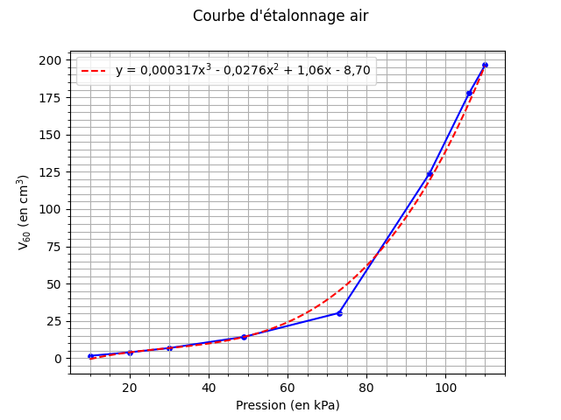
 | Pression | V15 | V30 | V60 | (en kPa, cm3)
 | 10 | 1.46 | 1.54 | 1.66
 | 20 | 3.78 | 3.89 | 4.02
 | 30 | 6.51 | 6.65 | 6.86
 | 49 | 13.6 | 13.93 | 14.36
 | 73 | 28.27 | 29.01 | 30.38
 | 96 | 112.72 | 117.88 | 124.2
 | 106 | 155.86 | 162.38 | 177.98
 | 110 | 196.49 | 196.49 | 196.49

Cuve
Créé avec GeoDataProcessing 0.7.6

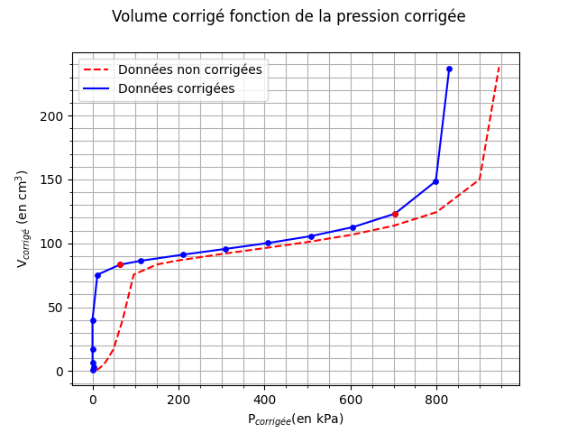
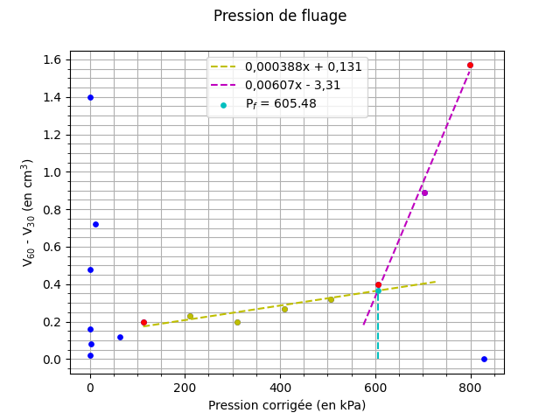
 | Pression | V15 | V30 | V60 | (en kPa, cm3) | V60-V30 | (en cm3) | Vcorrigé | (en cm3) | Pmembrane | Pcorrigée | (en kPa) | mi | (en cm3.kPa-1) | P | 1/V | (en MPa, dm-3) | Y | X | (en dm6.MPa-1, dm6)
 | 10 | 0.59 | 0.63 | 0.65 |  | 0.02 |  | 0.6348 |  | 12.053 | 0 |  | None
 | 20 | 3.09 | 3.16 | 3.24 |  | 0.08 |  | 3.2096 |  | 17.742 | 2.258 |  | 1.1403
 | 30 | 6.49 | 6.64 | 6.8 |  | 0.16 |  | 6.7544 |  | 29.596 | 0.404 |  | -1.912
 | 49 | 16.28 | 16.62 | 17.1 |  | 0.48 |  | 17.026 |  | 52.716 | 0 |  | -25.425
 | 70 | 37.77 | 38.59 | 39.99 |  | 1.4 |  | 39.884 |  | 70.37 | 0 |  | None
 | 96 | 74.32 | 74.81 | 75.53 |  | 0.72 |  | 75.384 |  | 84.503 | 11.497 |  | 3.0878
 | 150 | 83.27 | 83.32 | 83.44 |  | 0.12 |  | 83.212 |  | 86.86 | 63.14 |  | 0.15158
 | 200 | 86.29 | 86.41 | 86.61 |  | 0.2 |  | 86.306 |  | 87.744 | 112.26 |  | 0.062989
 | 300 | 91.23 | 91.38 | 91.61 |  | 0.23 |  | 91.154 |  | 89.082 | 210.92 |  | 0.049138
 | 400 | 95.82 | 96.03 | 96.23 |  | 0.2 |  | 95.622 |  | 90.268 | 309.73 |  | 0.045218 |  |  |  |  | 0.010924924431 | 0.0084456549742
 | 500 | 100.5 | 100.72 | 100.99 |  | 0.27 |  | 100.23 |  | 91.447 | 408.55 |  | 0.04663 |  |  |  |  | 0.011899861986 | 0.0087891574356
 | 600 | 105.89 | 106.18 | 106.5 |  | 0.32 |  | 105.59 |  | 92.769 | 507.23 |  | 0.054317 |  |  |  |  | 0.013170962593 | 0.0095852194796
 | 700 | 112.88 | 113.33 | 113.73 |  | 0.4 |  | 112.67 |  | 94.44 | 605.56 |  | 0.072002 |  |  |  |  | 0.015038398877 | 0.011112601824
 | 800 | 122.86 | 123.54 | 124.43 |  | 0.89 |  | 123.21 |  | 96.788 | 703.21 |  | 0.10794 |  | 0.70321 | 8.1162243324 |  | 0.018124840525 | 0.01395854554
 | 900 | 147.05 | 148.41 | 149.98 |  | 1.57 |  | 148.61 |  | 101.89 | 798.11 |  | 0.26765 |  | 0.79811 | 6.7290222731 |  | 0.027033260053 | 0.023460686292
 | 945 | 237.94 | 237.94 | 237.94 |  | 0 |  | 236.5 |  | 115.75 | 829.25 |  | 2.8224 |  | 0.82925 | 4.2283298097 |  | 0.072177111129 | 0.077019064713
 |  |  |  |  |  |  |  |  |  |  |  |  |  |  | A = | - 27,049 | dm-3.MPa-1 | C = | 1,1361 | MPa-1
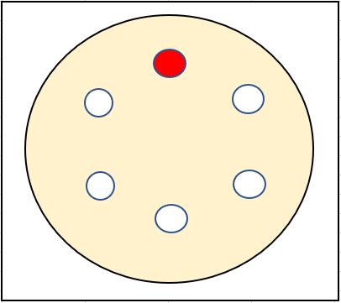
 |  |  |  |  |  |  |  |  |  |  |  |  |  |  | B = | 27,371 | MPa | D = | 0,0055582 | dm6.MPa-1
 |  |  |  |  |  |  | Vsc = | 9,9220 | cm3 | me = | 0,045218 | cm3.kPa-1 |  |  | Pli = | 0,81958 | MPa | Plh = | 0,90576 | MPa

 |  |  |  |  |  |  |  |  |  | Pe = | 210,92 | kPa
 |  |  |  |  |  |  | ν = | 0,33 |  | Ve = | 91,154 | cm3 |  |  |  |  |  | Pl = | 819,58 | kPa
 |  |  |  |  |  |  |  |  |  | β = | 1,6767 |  |  |  |  |  |  | Em/Pl = | 5,8758
 |  |  |  |  |  |  | P1 = | 63,140 | kPa
 |  |  |  |  |  |  | V1 = | 83,212 | cm3 |  |  |  |  |  |  |  |  | Pf = | 605,48 | kPa
 |  |  |  |  |  |  | P2 = | 703,21 | kPa | β*me = | 0,075817 | cm3.kPa-1
 |  |  |  |  |  |  | V2 = | 123,21 | cm3

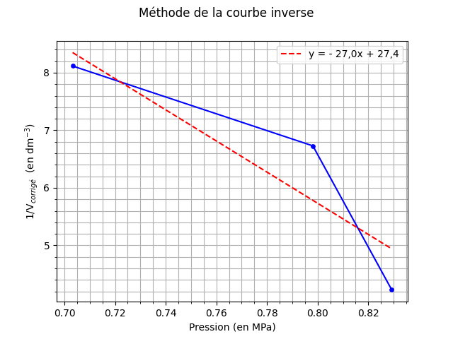
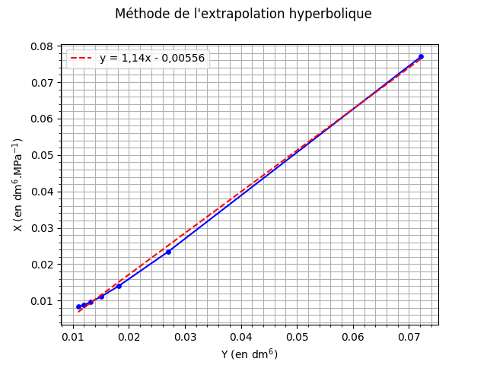
 |  |  |  |  |  |  | Em = | 4815,7 | kPa | Vl = | 176,35 | cm3
 |  |  |  |  |  |  | Em = | 4,8157 | MPa

